Hoja1
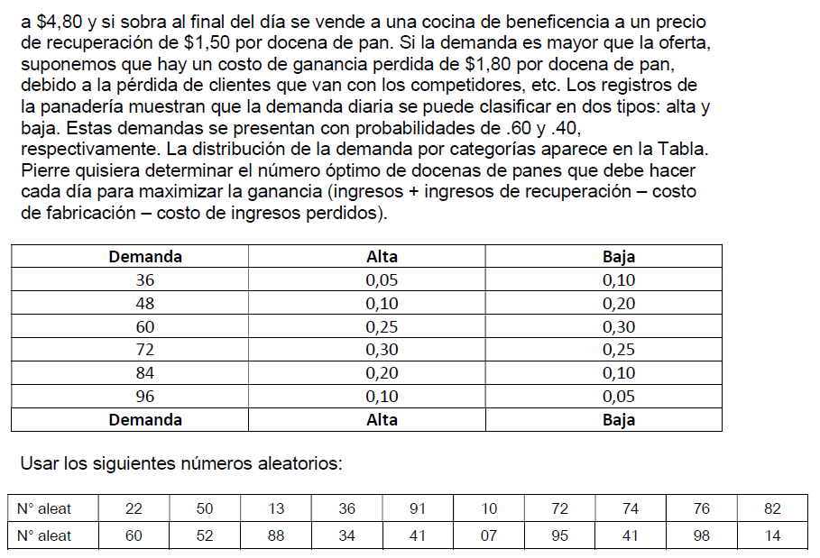

Distribucion de prob. de tipo de demanda:
Tipo de demanda | Probabilidad | Prob. Acumuladas | Rango |  |  | RTD | Tipo de demanda |  | RD | Demanda | Produccion | Vendidos | Sobraron |  | Faltaron |  | Resultado
Alta | 0.60 | 0.60 | 0.00 | 0.59 | 1 | 0.22 | A |  | 0.60 | 72 | 84 | 72 | 12 |  | 0 |  | 111.6
Baja | 0.40 | 1.00 | 0.60 | 0.99 | 2 | 0.50 | A |  | 0.52 | 72 | 84 | 72 | 12 |  | 0 |  | 111.6
 |  |  |  |  | 3 | 0.13 | A |  | 0.88 | 84 | 84 | 84 | 0 |  | 0 |  | 151.2
 |  |  |  |  | 4 | 0.36 | A |  | 0.34 | 60 | 84 | 60 | 24 |  | 0 |  | 72
Distribucion de prob. de la demanda alta: |  |  |  |  | 5 | 0.91 | B |  | 0.41 | 60 | 84 | 60 | 24 |  | 0 |  | 72
Demanda | Alta | Prob. Acumuladas | Rango |  | 6 | 0.10 | A |  | 0.07 | 48 | 84 | 48 | 36 |  | 0 |  | 32.4
36 | 0.05 | 0.05 | 0.00 | 0.04 | 7 | 0.72 | B |  | 0.95 | 96 | 84 | 84 | 0 |  | 12 |  | 129.6
48 | 0.10 | 0.15 | 0.05 | 0.14 | 8 | 0.74 | B |  | 0.41 | 60 | 84 | 60 | 24 |  | 0 |  | 72
60 | 0.25 | 0.40 | 0.15 | 0.39 | 9 | 0.76 | B |  | 0.98 | 96 | 84 | 84 | 0 |  | 12 |  | 129.6
72 | 0.30 | 0.70 | 0.40 | 0.69 | 10 | 0.82 | B |  | 0.14 | 48 | 84 | 48 | 36 |  | 0 |  | 32.4
84 | 0.20 | 0.90 | 0.70 | 0.89 |  |  |  |  |  |  |  |  |  |  | Total |  | Total
96 | 0.10 | 1.00 | 0.90 | 0.99 |  |  |  | Total |  | 696 |  |  |  |  | 24 |  | 914.4
 |  |  |  |  |  |  |  |  |  |  |  |  |  |  | 96.55%
Respuesta optimo: 84
Cubre el 96,55% de la cantidad
 |  |  |  |  |  |  |  | Promedio |  | 69.6
Distribucion de prob. de la demanda baja: |  |  |  |  |  |  |  |  |  |  |  |  |  | Costo fabricacion |  | $ 3.00
Demanda | Baja | Prob. Acumuladas | Rango |  |  |  |  | Desviacion |  | 17.708754897 |  |  |  | Precio docena |  | $ 4.80
36 | 0.10 | 0.10 | 0.00 | 0.09 |  |  |  |  |  |  |  |  |  | Precio recup |  | $ 1.50
48 | 0.20 | 0.30 | 0.10 | 0.29 |  |  |  | Moda |  | 60 |  |  |  | Costo perdida |  | $ 1.80
60 | 0.30 | 0.60 | 0.30 | 0.59
72 | 0.25 | 0.85 | 0.60 | 0.84 |  |  |  | Media |  | 66
84 | 0.10 | 0.95 | 0.85 | 0.94
96 | 0.05 | 1.00 | 0.95 | 0.99

